Exercise 6-10B
Ef nemendur eru með eldri útgáfu kennslubókar:
Þetta er Exercise 6-10B bls. 349 í 10. útgáfu og Exercise 6-10B bls. 352 í 9. útgáfu.

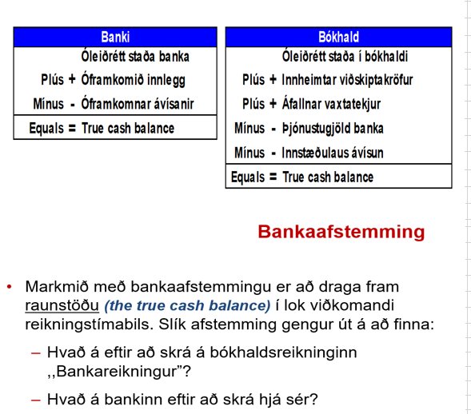
a.
 | BANKI
 | Óleiðrétt staða banka 31.05.16 | 26,100.00
 | Óframkomið innlegg í banka (depostit in transit) | 6,981.00
 | Óframkomnar ávísanar í banka (outstanding check) | (5,720.00)
 | Leiðrétt staða 31.05.16 (true cash balance) | 27,361.00
 | BÓKHALD
 | Óleiðrétt staða bókhalds 31.05.16 | 27,350.00
 | Óbókaðar vaxtatekjur | 36.00
 | Óbókuð þjónustugjöld banka | (25.00)
 | Leiðrétt staða 31.05.16 (true cash balance) | 27,361.00

b.
 | Dagbók | debet | kredit
 | Handbært fé (cash) | 36.00
 | Vaxtatekjur (interest revenue) |  | 36.00

 | Þjónustugjöld banka (bank service charge expense) | 25.00
 | Handbært fé (cash) |  | 25.00

Problem 6-18A
Ef nemendur eru með eldri útgáfu kennslubókar:
Þetta er Problem 6-18A bls. 343 í 10. útgáfu og problem 6-18A bls. 346 í 9. útgáfu.

a.
 | Óleiðrétt staða banka 31.08.02 | 16,140
 | Óframkomið innlegg í banka (depostit in transit) | 4,150
 | Óframkomnar ávísanar í banka (outstanding check) | (5,370)
 | Leiðrétt staða 31.08.02 (true cash balance) | 14,920

 | Óleiðrétt staða bókhalds 31.08.02 | 14,100
 | Skekkja í skráningu vörukaupa | 900
 | Óbókuð gjöld ávísanahefta | (80)
 | Leiðrétt staða 31.08.02 (true cash balance) | 14,920

b.
 | Dagbók | debet | kredit
 | Handbært fé (cash) | 900
 | Vörukaup |  | 900

 | Bankakostnaður | 80
 | Handbært fé (cash) |  | 80

